F 4.1a
Figur 4.1a | Anslåtte bevilgninger til FoU over vedtatt statsbudsjett 2005-2023. Løpende og faste 2015-priser, milliarder kroner (venstre akse) og årlig realvekst i prosent (høyre akse).

År | Løpende priser | Faste 2015-priser | Årlig realvekst
2005 | 14.3 | 21.9 | 1.8
2006 | 16.4 | 23.6 | 7.7
2007 | 18.1 | 24.2 | 2.6
2008 | 19.4 | 24.8 | 2.3
2009 | 21.2 | 25.9 | 4.6
2010 | 23.0 | 27.0 | 4.4
2011 | 23.6 | 26.6 | -1.7
2012 | 24.5 | 26.6 | 0.2
2013 | 26.4 | 27.8 | 4.3
2014 | 28.3 | 29.1 | 4.7
2015 | 30.8 | 30.8 | 5.8
2016 | 33.0 | 32.3 | 4.9
2017 | 35.8 | 34.4 | 6.7
2018 | 36.6 | 34.1 | -0.8
2019 | 38.2 | 34.6 | 1.3
2020 | 39.2 | 35.0 | 1.1
2021 | 40.8 | 34.9 | -0.1
2022 | 42.4 | 34.2 | -2.1
2023 | 44.0 | 33.7 | -1.6

Innhold

F 4.1b
Figur 4.1b | Anslått FoU i tilleggsbevilgninger og omprioriteringer vedtatt i løpet av budsjettåret. 2005-2022. Millioner kroner i faste 2015-priser (venstre akse) og i prosent av anslåtte bevilgninger til FoU i saldert budsjett (høyre akse).

År | Tilleggsbevilgninger og omprioriteringer, faste 2015-priser | Prosent av bevilgninger til FoU i saldert budsjett
2005 | 124.4 | 0.6
2006 | 93.5 | 0.4
2007 | -58.5 | -0.2
2008 | 190.9 | 0.8
2009 | 748.2 | 2.9
2010 | -96.7 | -0.4
2011 | -9.8 | 0.0
2012 | -162.0 | -0.6
2013 | 126.7 | 0.5
2014 | 209.0 | 0.7
2015 | 532.0 | 1.7
2016 | 31.0 | 0.1
2017 | -52.0 | -0.2
2018 | 209.1 | 0.6
2019 | 267.6 | 0.8
2020 | 2153.4 | 6.2
2021 | -505.9 | -1.4
2022 | 1397.4 | 4.1

Innhold

F 4.1c
Figur 4.1c | Anslåtte bevilgninger til FoU over vedtatt statsbudsjett. 2005-2023. Andel av bruttonasjonalprodukt (BNP) og andel av totale bevilgninger over statsbudsjettet. Prosent.

År | Andel av BNP | Andel av totalt statsbudsjett
2005 | 0.72 | 3.40
2006 | 0.74 | 3.71
2007 | 0.77 | 3.86
2008 | 0.74 | 3.77
2009 | 0.87 | 3.71
2010 | 0.88 | 3.84
2011 | 0.84 | 3.72
2012 | 0.82 | 3.73
2013 | 0.85 | 3.79
2014 | 0.90 | 3.87
2015 | 0.98 | 3.93
2016 | 1.06 | 4.03
2017 | 1.08 | 4.26
2018 | 1.02 | 4.27
2019 | 1.06 | 4.24
2020 | 1.13 | 4.15
2021 | 0.97 | 4.04
2022 | 0.76 | 4.13
2023 | 0.77 | 3.78

Innhold

F 4.1d
Figur 4.1d | Anslåtte bevilgninger til FoU over vedtatt statsbudsjett 2005-2023, etter primærmottaker av bevilgningen. Milliarder kroner, faste 2015-priser.

Primærmottaker | 2005 | 2006 | 2007 | 2008 | 2009 | 2010 | 2011 | 2012 | 2013 | 2014 | 2015 | 2016 | 2017 | 2018 | 2019 | 2020 | 2021 | 2022 | 2023
Universiteter og høgskoler | 9.0 | 9.6 | 10.2 | 10.3 | 10.7 | 10.9 | 10.7 | 10.7 | 11.0 | 11.7 | 12.4 | 12.9 | 14.4 | 14.5 | 15.0 | 15.5 | 15.6 | 15.0 | 15.0
Andre forskningssteder | 2.2 | 2.3 | 2.6 | 2.7 | 2.7 | 2.6 | 2.7 | 2.8 | 3.0 | 3.4 | 3.7 | 3.6 | 4.4 | 3.6 | 3.7 | 3.7 | 3.8 | 3.6 | 3.6
Norges forskningsråd | 6.2 | 6.7 | 6.6 | 6.6 | 7.0 | 7.4 | 7.4 | 7.3 | 7.3 | 7.8 | 8.1 | 8.7 | 8.7 | 9.1 | 9.0 | 8.7 | 8.3 | 8.3 | 7.9
Prosjektbevilgninger m.m | 2.4 | 2.5 | 2.4 | 2.5 | 2.6 | 2.8 | 2.8 | 2.7 | 3.0 | 3.0 | 3.0 | 3.2 | 3.3 | 3.4 | 3.5 | 3.6 | 3.7 | 3.5 | 3.3
Utlandet | 2.1 | 2.4 | 2.3 | 2.7 | 2.9 | 3.3 | 3.0 | 3.2 | 3.5 | 3.1 | 3.6 | 3.9 | 3.7 | 3.6 | 3.4 | 3.5 | 3.5 | 3.8 | 3.9
Totalt | 21.9 | 23.6 | 24.2 | 24.8 | 25.9 | 27.0 | 26.6 | 26.6 | 27.8 | 29.1 | 30.8 | 32.3 | 34.4 | 34.1 | 34.6 | 35.0 | 34.9 | 34.2 | 33.7

Primærmottaker | 2005 | 2006 | 2007 | 2008 | 2009 | 2010 | 2011 | 2012 | 2013 | 2014 | 2015 | 2016 | 2017 | 2018 | 2019 | 2020 | 2021 | 2022 | 2023
Universiteter og høgskoler | 41% | 41% | 42% | 42% | 41% | 40% | 40% | 40% | 40% | 40% | 40% | 40% | 42% | 42% | 43% | 44% | 45% | 44% | 45%
Andre forskningssteder | 10% | 10% | 11% | 11% | 10% | 10% | 10% | 10% | 11% | 12% | 12% | 11% | 13% | 11% | 11% | 11% | 11% | 11% | 11%
Norges forskningsråd | 28% | 28% | 27% | 27% | 27% | 27% | 28% | 27% | 26% | 27% | 26% | 27% | 25% | 27% | 26% | 25% | 24% | 24% | 23%
Prosjektbevilgninger m.m | 11% | 11% | 10% | 10% | 10% | 10% | 10% | 10% | 11% | 10% | 10% | 10% | 10% | 10% | 10% | 10% | 11% | 10% | 10%
Utlandet | 9% | 10% | 10% | 11% | 11% | 12% | 11% | 12% | 12% | 11% | 12% | 12% | 11% | 10% | 10% | 10% | 10% | 11% | 12%
Totalt | 100% | 100% | 100% | 100% | 100% | 100% | 100% | 100% | 100% | 100% | 100% | 100% | 100% | 100% | 100% | 100% | 100% | 100% | 100%

Innhold

F 4.1e
Figur 4.1e | Anslåtte bevilgninger til FoU over vedtatt statsbudsjett 2023, etter bevilgende departement. Milliarder kroner (venstre akse) og som prosent av departementets samlete bevilgninger (høyre akse).

Departement | Milliarder kroner | Prosent av departementets totale bevilgninger
KD | 23.6 | 32%
HOD | 6.0 | 3%
NFD | 5.0 | 25%
KDD | 1.7 | 1%
UD | 1.7 | 3%
KLD | 1.3 | 6%
FD | 1.3 | 2%
OED | 0.9 | 2%
LMD | 0.9 | 3%
AID | 0.4 | 1%
SD | 0.4 | 0%
KUD | 0.4 | 1%
BFD | 0.2 | 1%
FIN | 0.2 | 0%
JD | 0.2 | 0%
Totalt | 44.0

Innhold

F 4.2ab
Realvekst i grunnfinansiering |  |  |  |  | Innhold

Realutvikling i sentrale grunnfinansieringskilder. 2012=100
Summer av Totbev | Kolonneetiketter
Radetiketter | 2012 | 2013 | 2014 | 2015 | 2016 | 2017 | 2018 | 2019 | 2020 | 2021 | 2022 | 2023 | Totalsum
Helseforetak | 488 | 504 | 622 | 648 | 648 | 682 | 694 | 724 | 743 | 792 | 839 | 863 | 8246
Instituttsektor | 916 | 934 | 1015 | 1004 | 1042 | 1044 | 1037 | 1102 | 1118 | 1228 | 1267 | 1298 | 13006
UoH-sektor | 26087 | 27539 | 29290 | 31057 | 32624 | 34430 | 35819 | 37212 | 38586 | 40710 | 41438 | 42801 | 417592
Totalsum | 27492 | 28977 | 30927 | 32709 | 34313 | 36157 | 37550 | 39038 | 40447 | 42730 | 43544 | 44962 | 438845
Forskningsrådet |  | 7,153 | 7,558 | 7,851 | 8,437 | 8,478 | 8,946 | 8,855 | 8,445 | 8,165 | 8,300 | 7,995
Forskningsrådet nominelt |  | 6795.3053 | 7358.9739111 | 7850.8540592 | 8622.7725117 | 8828.8591336 | 9596.2464546 | 9773.7028181 | 9516.5129349 | 9541.6406587 | 10049.256628 | 10046.938142
Forskningsrådet (ekskl. grunnfinansiering institutter) |  | 5861.6303 | 6425.2989111 | 6917.1790592 | 7689.0975117 | 7895.1841336 | 8662.5714546 | 8840.0278181 | 8582.8379349 | 8607.9656587 | 9115.5816276 | 9113.2631416
Basisbevilgninger til universiteter og høgskoler, grunnbevilgninger til forskningsinstitutter under retningslinjer for statlig grunnbevilgning og forskningstilskuddet til regionale helseforetak. (2012=100)
2012-2022; Bevilgninger i saldert budjsett (blå bok). 2023; Bevilgninger i forslag til statsbudsjett (gul bok)

 |  | 2013 | 2014 | 2015 | 2016 | 2017 | 2018 | 2019 | 2020 | 2021 | 2022 | 2023
Helseforetak | 100 | 103 | 127 | 133 | 133 | 140 | 142 | 148 | 152 | 162 | 172 | 177
Instituttsektor | 100 | 102 | 111 | 110 | 114 | 114 | 113 | 120 | 122 | 134 | 138 | 142
UoH-sektor | 100 | 106 | 112 | 119 | 125 | 132 | 137 | 143 | 148 | 156 | 159 | 164
Forskningsrådet totalt | 100 | 103 | 113 | 122 | 135 | 139 | 152 | 155 | 151 | 151 | 160 | 160
Totalt | 100 | 105 | 112 | 119 | 125 | 132 | 137 | 142 | 147 | 155 | 158 | 164

Forskningsrådet |  | 7,153 | 7,558 | 7,851 | 8,437 | 8,478 | 8,946 | 8,855 | 8,445 | 8,165 | 8,300 | 7,995
 |  | 6795 | 7359 | 7851 | 8623 | 8829 | 9596 | 9774 | 9517 | 9542 | 10049 | 10047 |  | 2013 | 2014 | 2015 | 2016 | 2017 | 2018 | 2019 | 2020 | 2021 | 2022 | 2023
 |  |  |  |  |  |  |  |  |  |  |  |  |  | 0.95 | 0.97 | 1.00 | 1.02 | 1.04 | 1.07 | 1.10 | 1.13 | 1.17 | 1.21 | 1.26
Realvekst i grunnfinansiering Faste 2015-priser

Summer av Totbev | Kolonneetiketter
Radetiketter | 2012 | 2013 | 2014 | 2015 | 2016 | 2017 | 2018 | 2019 | 2020 | 2021 | 2022 | 2023 | Totalsum
Helseforetak | 488 | 504 | 622 | 648 | 648 | 682 | 694 | 724 | 743 | 792 | 839 | 863 | 8246
Instituttsektor | 916 | 934 | 1015 | 1004 | 1042 | 1044 | 1037 | 1102 | 1118 | 1228 | 1267 | 1298 | 13006
UoH-sektor | 26087 | 27539 | 29290 | 31057 | 32624 | 34430 | 35819 | 37212 | 38586 | 40710 | 41438 | 42801 | 417592
Totalsum | 27492 | 28977 | 30927 | 32709 | 34313 | 36157 | 37550 | 39038 | 40447 | 42730 | 43544 | 44962 | 438845

Basisbevilgninger til universiteter og høgskoler, grunnbevilgninger til forskningsinstitutter under retningslinjer for statlig grunnbevilgning og forskningstilskuddet til regionale helseforetak. (2012=100)
2012-2022; Bevilgninger i saldert budjsett (blå bok). 2023; Bevilgninger i forslag til statsbudsjett (gul bok)

Sektor | 2012 | 2013 | 2014 | 2015 | 2016 | 2017 | 2018 | 2019 | 2020 | 2021 | 2022 | 2023
Helseforetak (øremerket) | 100 | 103 | 127 | 133 | 133 | 140 | 142 | 148 | 152 | 162 | 172 | 177
Instituttsektor (retningslinjer) | 100 | 102 | 111 | 110 | 114 | 114 | 113 | 120 | 122 | 134 | 138 | 142
UoH-sektor (total rammebevilgning) | 100 | 106 | 112 | 119 | 125 | 132 | 137 | 143 | 148 | 156 | 159 | 164

Anslått grunnfinansiering av FoU for universiteter og høgskoler , helseforetak og forskningsinstitutter. Mill. kroner 2023

Type institusjon/finansiering | Mill. kr
Institutter underlagt retningslinjer for statlig grunnbevilgning | 1,300
Retur-EU | 500
Øvrige institutter med FoU* | 1,820
Universiteter og høgskoler | 14,620
Helseforetak, øremerket tilskudd | 860
Helseforetak, del av rammebevilgningen | 3,700
Sum "grunnfinansiering" | 22,800

*"Øvrige institutter med FoU" omfatter forvaltningsinstituttene og Simula:
Arkivverket
Folkehelseinstituttet
Forsvarets forskningsinstitutt
Havforskningsinstituttet
Meteorologisk institutt
Nasjonalbiblioteket
Norges geologiske undersøkelse
Norges vassdrags- og enerigdirektorat
Norsk Polarinstitutt
Simula
Statens arbeidsmiljøinstitutt
Statistisk sentralbyrå

F 4.3a
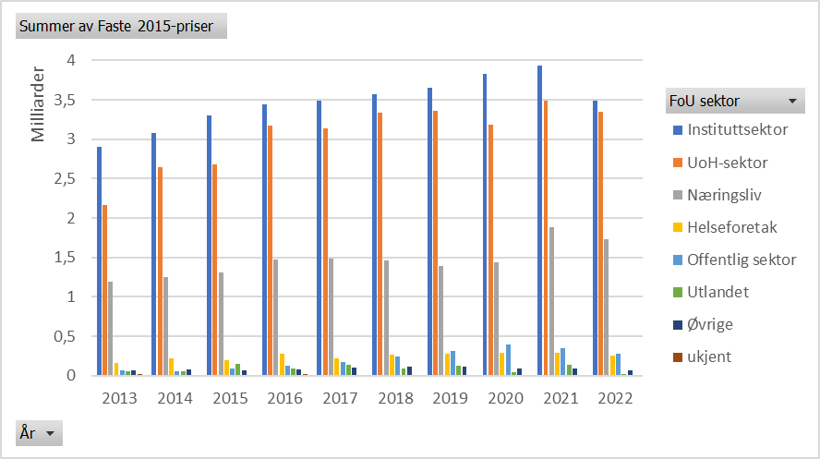
Figur 4.3a Tildelinger fra Norges Forskningsråd etter sektor og år. Faste 2015-priser |  |  |  |  |  |  |  |  | Innhold
År | Instituttsektor | UoH-sektor | Næringsliv | Helseforetak | Offentlig sektor | Utlandet | Øvrige | ukjent
2013 | 2907575757.8 | 2165292479.9 | 1189691907.5 | 156528214.42 | 64965076.541 | 55808234.626 | 63755383.485 | 14943732.193
2014 | 3084430400.7 | 2644166809.3 | 1250708768.2 | 218508407.87 | 56305234.947 | 51355219.163 | 84397475.625 | 13665827.466
2015 | 3300094396.5 | 2685327967 | 1303797216.5 | 196033477.14 | 94795141.55 | 148368315.33 | 65609578.87 | 13717861.71
2016 | 3436347612.8 | 3166583208.8 | 1472512832.7 | 278634885.03 | 128831863.01 | 94466013.806 | 82322319.961 | 16120473.523
2017 | 3491684305.6 | 3137507095.9 | 1490716872.1 | 225129432.9 | 174305687.53 | 134169615.69 | 99852407.007 | 11432671.598
2018 | 3571894097 | 3338203825.5 | 1465863144.8 | 266447207.32 | 237582989.68 | 95909775.296 | 111217962.77 | 6678138.4351
2019 | 3654219966.7 | 3363272306.8 | 1386821924.1 | 273319556.55 | 308946318.69 | 121772862.31 | 114417863.56 | 7393403.1518
2020 | 3825505246.4 | 3188479645.2 | 1443017718.7 | 287737076.38 | 393195697.19 | 42586592.89 | 94826218.733 | 7049998.7779
2021 | 3930282826 | 3491334728 | 1884807553.2 | 287903894.38 | 353444770.63 | 138877379.8 | 84919649.957 | 10064469.195
2022 | 3486795067.8 | 3352211220.6 | 1726287998.1 | 255712781.63 | 277920753.83 | 17507694.932 | 72454638.002 | 13034817.26

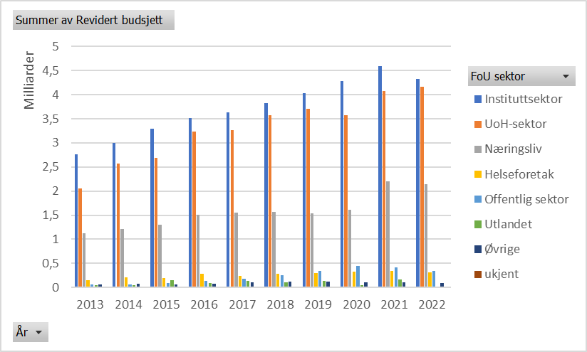
Figur 4.3a Tildelinger fra Norges Forskningsråd etter sektor og år. Fløpende priser.
År | Instituttsektor | UoH-sektor | Næringsliv | Helseforetak | Offentlig sektor | Utlandet | Øvrige | ukjent
2013 | 2762083034 | 2056943007 | 1130160693 | 148695670 | 61714277 | 53015636 | 60565116 | 14195960
2014 | 3003340214.9 | 2574651226.2 | 1217827427.7 | 212763785.66 | 54824961 | 50005081.95 | 82178652.02 | 13306550.6
2015 | 3300094396.5 | 2685327967 | 1303797216.5 | 196033477.14 | 94795141.55 | 148368315.33 | 65609578.87 | 13717861.71
2016 | 3511947260.3 | 3236248039.4 | 1504908115 | 284764852.5 | 131666164 | 96544266.11 | 84133411 | 16475123.94
2017 | 3636302886.2 | 3267456364.8 | 1552459383.5 | 234453843.75 | 181525080.5 | 139726652.83 | 103988094 | 11906189.99
2018 | 3831429850.9 | 3580759518.1 | 1572373552.5 | 285807405.29 | 254845898 | 102878631.36 | 119299120 | 7163375.58
2019 | 4033409952.1 | 3712271324 | 1530729239.4 | 301681297.11 | 341004966.26 | 134408951.63 | 126290741.6 | 8160599.56
2020 | 4288391381.2 | 3574285682.3 | 1617622862.7 | 322553262.62 | 440772376.55 | 47739570.63 | 106300191.2 | 7903048.63
2021 | 4586640057.9 | 4074387627.6 | 2199570414.6 | 335983844.74 | 412470047.33 | 162069902.23 | 99101231.5 | 11745235.55
2022 | 4327112679.1 | 4160094124.8 | 2142323405.7 | 317339562 | 344899655.5 | 21727049.41 | 89916205.76 | 16176208.22

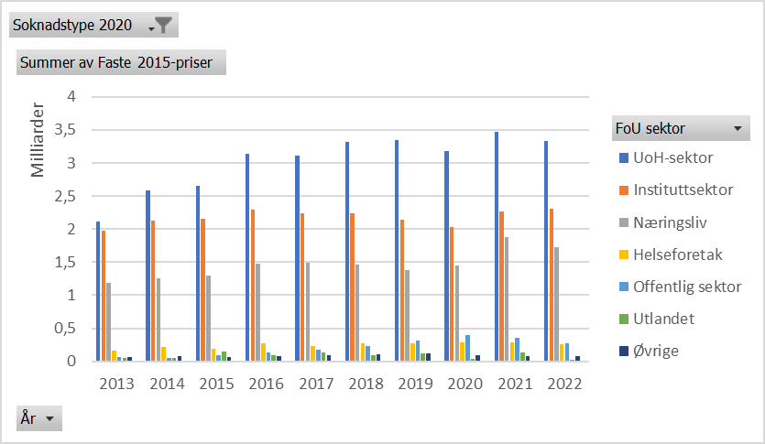
Figur 4.3a Tildelinger fra Norges Forskningsråd etter sektor og år. Uten grunnbevilgning. Faste 2015-priser
År | UoH-sektor | Instituttsektor | Næringsliv | Helseforetak | Offentlig sektor | Utlandet | Øvrige | ukjent
2013 | 2110188953.3 | 1974188510.9 | 1189691907.5 | 156528214.42 | 64965076.541 | 55808234.626 | 63755383.485 | 14943732.193
2014 | 2590812105.3 | 2122897542.7 | 1250708768.2 | 218508407.87 | 56305234.947 | 51355219.163 | 84397475.625 | 13665827.466
2015 | 2660939884 | 2152179432 | 1303797216.5 | 196033477.14 | 94795141.55 | 148368315.33 | 65609578.87 | 13717861.71
2016 | 3143580273.4 | 2295435856.5 | 1472512832.7 | 278634885.03 | 128831863.01 | 94466013.806 | 82322319.961 | 16120473.523
2017 | 3114900419.3 | 2238450939.2 | 1490716872.1 | 225129432.9 | 174305687.53 | 134169615.69 | 99852407.007 | 11432671.598
2018 | 3315734461.6 | 2235408713.6 | 1465863144.8 | 266447207.32 | 237582989.68 | 95909775.296 | 111217962.77 | 6678138.4351
2019 | 3341394514.9 | 2136485855.1 | 1386821924.1 | 273319556.55 | 308946318.69 | 121772862.31 | 114417863.56 | 7393403.1518
2020 | 3175230760.3 | 2028063838.7 | 1443017718.7 | 287737076.38 | 393195697.19 | 42586592.89 | 94826218.733 | 7049998.7779
2021 | 3474625216.4 | 2270169940 | 1884807553.2 | 287903894.38 | 353444770.63 | 138877379.8 | 84919649.957 | 10064469.195
2022 | 3336498086 | 2301679586.7 | 1726287998.1 | 255712781.63 | 277920753.83 | 17507694.932 | 72454638.002 | 13034817.26

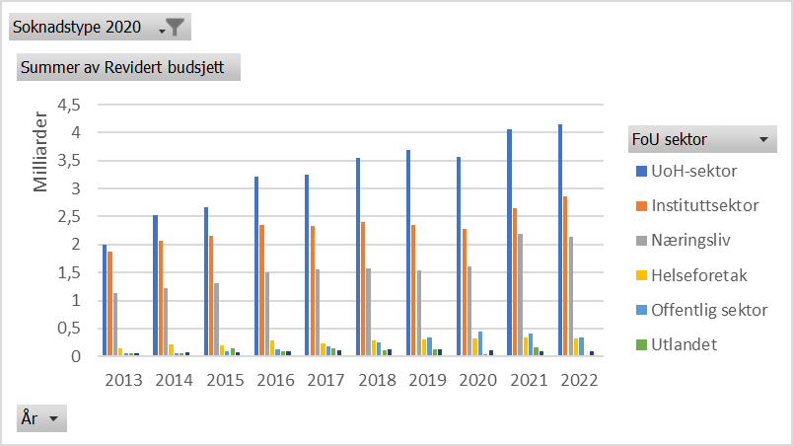
Figur 4.3a Tildelinger fra Norges Forskningsråd etter sektor og år. Uten grunnbevilgning. Løpende priser
År | UoH-sektor | Instituttsektor | Næringsliv | Helseforetak | Offentlig sektor | Utlandet | Øvrige | ukjent
2013 | 2004596816 | 1875401725 | 1130160693 | 148695670 | 61714277 | 53015636 | 60565116 | 14195960
2014 | 2522699226.2 | 2067086214.9 | 1217827427.7 | 212763785.66 | 54824961 | 50005081.95 | 82178652.02 | 13306550.6
2015 | 2660939884 | 2152179432 | 1303797216.5 | 196033477.14 | 94795141.55 | 148368315.33 | 65609578.87 | 13717861.71
2016 | 3212739039.4 | 2345935445.3 | 1504908115 | 284764852.5 | 131666164 | 96544266.11 | 84133411 | 16475123.94
2017 | 3243913364.8 | 2331163100.2 | 1552459383.5 | 234453843.75 | 181525080.5 | 139726652.83 | 103988094 | 11906189.99
2018 | 3556657518.1 | 2397834717.9 | 1572373552.5 | 285807405.29 | 254845898 | 102878631.36 | 119299120 | 7163375.58
2019 | 3688123324 | 2358184069.1 | 1530729239.4 | 301681297.11 | 341004966.26 | 134408951.63 | 126290741.6 | 8160599.56
2020 | 3559433682.3 | 2273459563.2 | 1617622862.7 | 322553262.62 | 440772376.55 | 47739570.63 | 106300191.2 | 7903048.63
2021 | 4054887627.6 | 2649288320 | 2199570414.6 | 335983844.74 | 412470047.33 | 162069902.23 | 99101231.5 | 11745235.55
2022 | 4140594124.8 | 2856384367.1 | 2142323405.7 | 317339562 | 344899655.5 | 21727049.41 | 89916205.76 | 16176208.22

F 4.3b
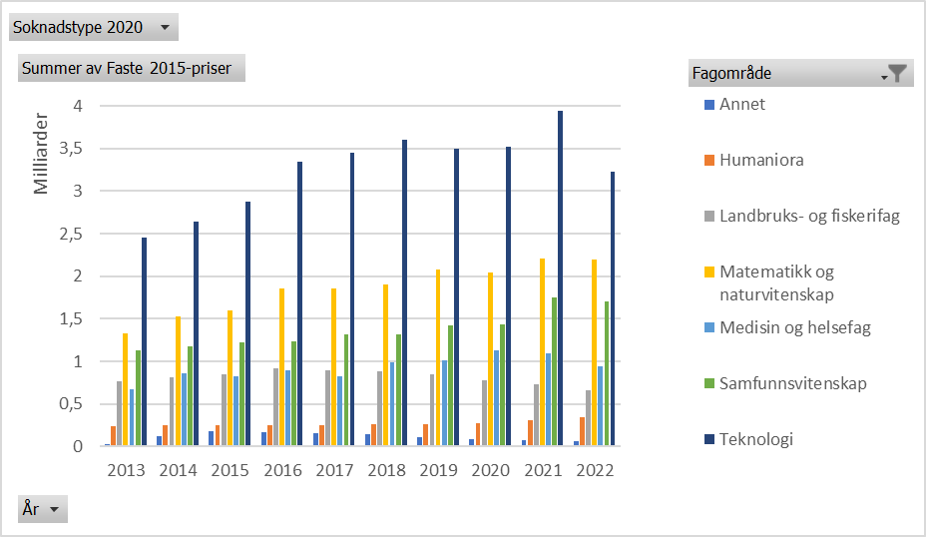
Figur 4.3b Tildelinger fra Norges Forskningsråd etter fagområde og år. Faste 2015-priser. |  |  |  |  |  |  |  | Innhold
År | Annet | Humaniora | Landbruks- og fiskerifag | Matematikk og naturvitenskap | Medisin og helsefag | Samfunnsvitenskap | Teknologi
2013 | 34180930.958 | 236294073.04 | 772374878.1 | 1326511773.2 | 667978269.81 | 1126664237.2 | 2454556624.2
2014 | 120677733.52 | 256012740.54 | 808233073.3 | 1528597879.6 | 861146388.31 | 1181407377.7 | 2647462950.3
2015 | 175518979.75 | 252530898.04 | 849666047 | 1596095553.3 | 827734395.9 | 1225493063.8 | 2880705016.8
2016 | 174685249.73 | 252383964.75 | 923454015 | 1851575746 | 898525201.06 | 1235560676.9 | 3339634356.3
2017 | 162585704.64 | 248653947.08 | 899611676.03 | 1858543006.3 | 828358894.56 | 1319234007.4 | 3447810852.3
2018 | 141680118.63 | 259543974.56 | 885021651.56 | 1900280446 | 989679548.52 | 1320835115.2 | 3596756286.4
2019 | 110703109.99 | 260086659.47 | 850330635.11 | 2076232148.7 | 1010692151.8 | 1425815854.4 | 3496303642.4
2020 | 86107981.267 | 270461585.32 | 779568116.24 | 2049782530.7 | 1133586812.9 | 1436966745.3 | 3525924422.6
2021 | 81076111.397 | 315754622.13 | 732120819.11 | 2208672180.2 | 1094427666.5 | 1756197510.2 | 3947498044.6
2022 | 61580606.672 | 340636648.2 | 661416079.07 | 2200492401.4 | 944749332.15 | 1705096067.9 | 3233161658.8

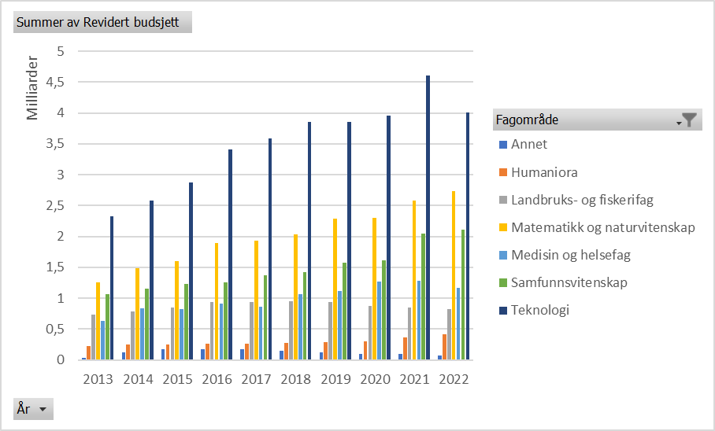
Figur 4.3b Tildelinger fra Norges Forskningsråd etter fagområde og år. Løpende priser.
År | Annet | Humaniora | Landbruks- og fiskerifag | Matematikk og naturvitenskap | Medisin og helsefag | Samfunnsvitenskap | Teknologi
2013 | 32470545 | 224470110 | 733725868 | 1260134204 | 634553181 | 1070286876 | 2331732609
2014 | 117505095.93 | 249282123.21 | 786984492.02 | 1488410788.3 | 838506707.22 | 1150347982.2 | 2577860711.1
2015 | 175518979.75 | 252530898.04 | 849666047 | 1596095553.3 | 827734395.9 | 1225493063.8 | 2880705016.8
2016 | 178528325.22 | 257936411.97 | 943770003.33 | 1892310412.4 | 918292755.48 | 1262743011.8 | 3413106312.1
2017 | 169319679.35 | 258952696.26 | 936871792.43 | 1935520140.6 | 862667863.25 | 1373874041.5 | 3590612282.2
2018 | 151974672.56 | 278402579.9 | 949327802.67 | 2038355849.4 | 1061590198.9 | 1416807707.9 | 3858098540.4
2019 | 122190516.62 | 287075252.8 | 938567485.66 | 2291677974.4 | 1115569347.4 | 1573769480.1 | 3859107014.7
2020 | 96527047 | 303187437.14 | 873895858.3 | 2297806216.9 | 1270750817.2 | 1610839721.4 | 3952561277.7
2021 | 94615822 | 368485644.02 | 854384995.9 | 2577520434.3 | 1277197086.8 | 2049482494.4 | 4606730218
2022 | 76421532.88 | 422730080.42 | 820817354.13 | 2730811070.1 | 1172433921.2 | 2116024220.2 | 4012353618.5

F 4.3c
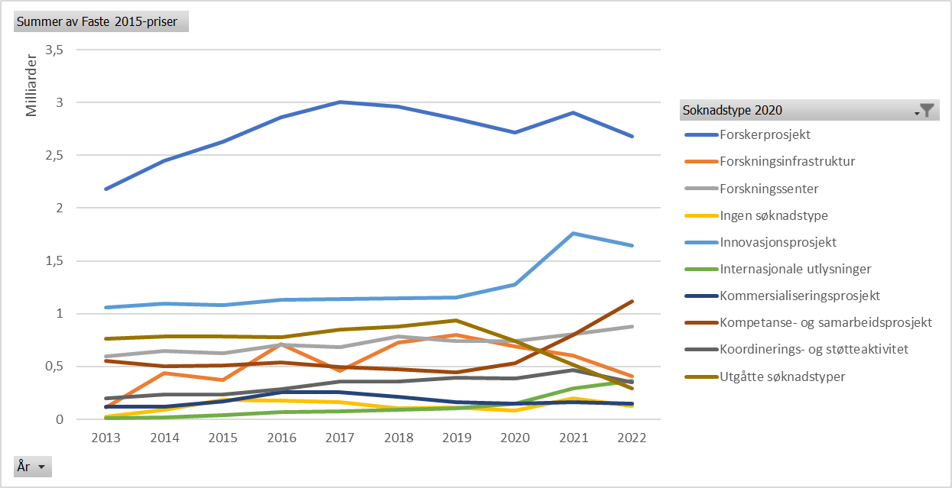
Figur 4.3c Forskningsrådets tildelinger etter søknadstype* og år. Faste 2015-priser |  |  |  |  |  |  |  |  |  | Innhold
År | Forskerprosjekt | Forskningsinfrastruktur | Forskningssenter | Ingen søknadstype | Innovasjonsprosjekt | Internasjonale utlysninger | Kommersialiseringsprosjekt | Kompetanse- og samarbeidsprosjekt | Koordinerings- og støtteaktivitet | Utgåtte søknadstyper
2013 | 2182343291.6 | 115050466.69 | 595809437.18 | 26358255.654 | 1061819376.1 | 8898299.6713 | 118922896.95 | 555012463.85 | 200491869.95 | 765363655.21
2014 | 2449348905.3 | 439195878.89 | 646379758.99 | 92745455.867 | 1097040266.2 | 19427392.361 | 119692004.61 | 502547876.87 | 235857558.29 | 786415483.99
2015 | 2630015180.1 | 373966364.72 | 624446066 | 186187473.88 | 1080974930.2 | 41671785.09 | 166439422 | 508481271 | 237486576.04 | 785771838.11
2016 | 2864112015.2 | 709166678.84 | 701455312.13 | 176014802.58 | 1133843238.3 | 64852377.691 | 259550256.36 | 540558736.14 | 286868929.28 | 775482171.36
2017 | 3004322482.7 | 462614213.79 | 683758806.74 | 159656520.47 | 1140902531.9 | 76163192.714 | 254237896.79 | 493539018.91 | 360848599.76 | 852914781.46
2018 | 2959272841.8 | 728615775.04 | 787686952.67 | 101139684.4 | 1144985438.7 | 87160074.538 | 214701887.89 | 473740288.49 | 358141766.8 | 879397683.24
2019 | 2848304472.1 | 795600231.87 | 743642527.52 | 109033891.97 | 1151304123.1 | 103746604.03 | 163691645.18 | 442201513.28 | 396180191.35 | 936847097.83
2020 | 2716676429.7 | 690107842.95 | 742409703.84 | 82143898.037 | 1275879385.9 | 151635871.54 | 149757042.82 | 533694900.98 | 388751131.6 | 740651694.24
2021 | 2902366886.2 | 601271721.02 | 805478609.89 | 197253490.6 | 1761249006 | 290855281.92 | 164606958.01 | 798468029.99 | 464598513.26 | 518664376.71
2022 | 2677932111.2 | 407641165.95 | 875397774.38 | 123589135.93 | 1642909994.6 | 362758881.81 | 151435337.9 | 1116124241.1 | 353249858.89 | 290057854.84

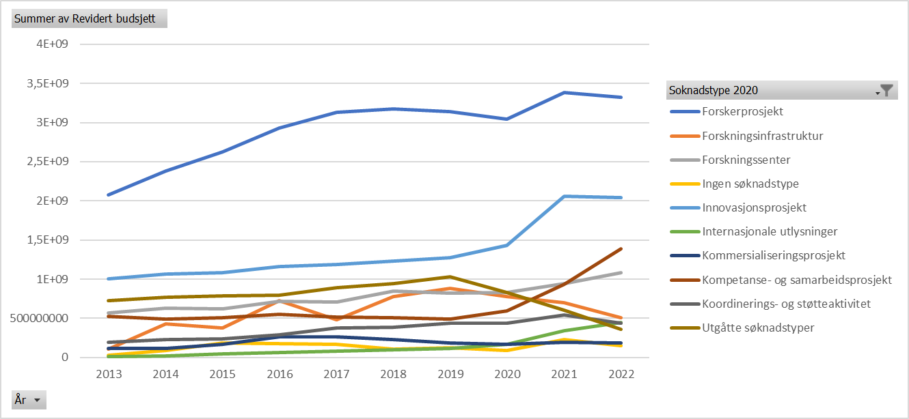
Figur 4.3c Forskningsrådets tildelinger etter søknadstype* og år. Løpende priser.
År | Forskerprosjekt | Forskningsinfrastruktur | Forskningssenter | Ingen søknadstype | Innovasjonsprosjekt | Internasjonale utlysninger | Kommersialiseringsprosjekt | Kompetanse- og samarbeidsprosjekt | Koordinerings- og støtteaktivitet | Utgåtte søknadstyper
2013 | 2073140610 | 109293435 | 565995618 | 25039310 | 1008686799 | 8453036 | 112972092 | 527240092 | 190459420 | 727065481
2014 | 2384955117.1 | 427649346.53 | 629386328.13 | 90307162.48 | 1068198896 | 18916643 | 116545282 | 489335810 | 229656824.04 | 765740490.74
2015 | 2630015180.1 | 373966364.72 | 624446066 | 186187473.88 | 1080974930.2 | 41671785.09 | 166439422 | 508481271 | 237486576.04 | 785771838.11
2016 | 2927122479.6 | 724768345.77 | 716887329 | 179887128.24 | 1158787789.5 | 66279130 | 265260362 | 552451028.33 | 293180045.72 | 792542779.13
2017 | 3128755511.3 | 481774769.3 | 712078729 | 166269174.23 | 1188156433 | 79317719.83 | 264767922 | 513980418 | 375794227.06 | 888240805.88
2018 | 3174295204.5 | 781557390.71 | 844920712 | 108488548.48 | 1228180699 | 93493172.62 | 230302243 | 508162513.67 | 384164540.97 | 943295193.78
2019 | 3143866463.8 | 878157834.6 | 820808599 | 120348087.69 | 1270772299 | 114512150.06 | 180677550 | 488087745.33 | 437290896.87 | 1034061562.4
2020 | 3045394277.7 | 773610891.95 | 832241278 | 92083309.7 | 1430260791.6 | 169983812 | 167877645 | 598271984 | 435790018.52 | 830270549.24
2021 | 3387062156.2 | 701684098.43 | 939993537.74 | 230194823.53 | 2055377590 | 339428114 | 192096320 | 931812191 | 542186464.97 | 605281327.62
2022 | 3323313750 | 505882686.95 | 1086368638 | 153374117.69 | 2038851303.2 | 450183772.33 | 187931254.34 | 1385110183.2 | 438383074.88 | 359961797.86

F 4.3d
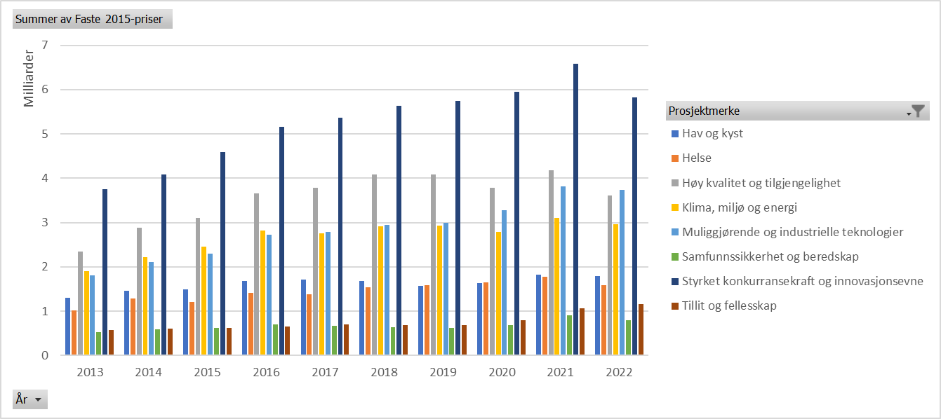
Figur 4.3d Forskningsrådets tildelinger* fordelt på langtidsplanens mål** og prioriteringer. 2013-2022. Faste 2015-priser |  |  |  |  |  |  |  |  | Innhold
År | Hav og kyst | Helse | Høy kvalitet og tilgjengelighet | Klima, miljø og energi | Muliggjørende og industrielle teknologier | Samfunnssikkerhet og beredskap | Styrket konkurransekraft og innovasjonsevne | Tillit og fellesskap
2013 | 1300886128.9 | 1014477090.2 | 2345347899.9 | 1897086528.1 | 1804933218.8 | 519382008.99 | 3749310998 | 570875978.08
2014 | 1458779805.9 | 1278124790.2 | 2887403918.4 | 2221964305.6 | 2109952431.1 | 588581527.68 | 4091350770.3 | 598047925.31
2015 | 1493689783.6 | 1198792340.9 | 3096535589.1 | 2461037267 | 2302649110.3 | 616044247.15 | 4594844663.8 | 618936259.31
2016 | 1675822879.5 | 1407271894.4 | 3659549348.1 | 2816220888.3 | 2729393180.6 | 701178755.45 | 5162150463.5 | 651428697.81
2017 | 1711990153.8 | 1377219683.8 | 3775767975.8 | 2755379640.6 | 2789360668.6 | 669344777.9 | 5360612658.6 | 691848958.69
2018 | 1677346450.9 | 1535649396 | 4088256638.7 | 2918892894.5 | 2948336947.5 | 633581082.45 | 5629428097.6 | 681519202.83
2019 | 1571269763.6 | 1584195160.7 | 4091321703.4 | 2929901152.9 | 2995596800 | 623282348.99 | 5741127559.9 | 679732625.24
2020 | 1636315178.4 | 1647509824.2 | 3787743724.8 | 2781500841.9 | 3284641131 | 688477475.07 | 5952756042.4 | 801354305.69
2021 | 1821854533.6 | 1782619704.7 | 4171025208.3 | 3110457862.1 | 3814788563.3 | 906939377.8 | 6578715336.9 | 1056146435.9
2022 | 1788440306 | 1590535390.9 | 3607965292.9 | 2964198352.2 | 3741980234.8 | 800743393.13 | 5829296723.9 | 1154713744.8

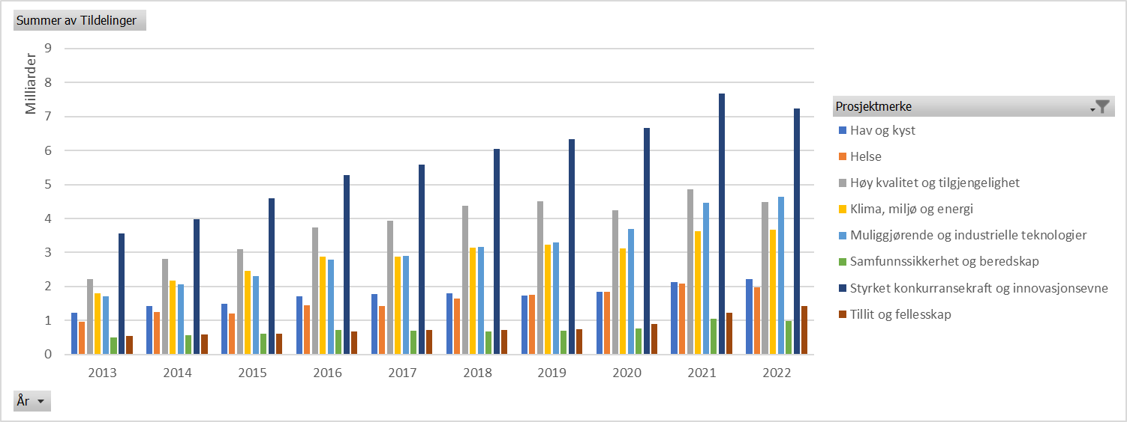
Figur 4.3d Forskningsrådets tildelinger* fordelt på langtidsplanens mål** og prioriteringer. 2013-2022. Løpende priser.
År | Hav og kyst | Helse | Høy kvalitet og tilgjengelighet | Klima, miljø og energi | Muliggjørende og industrielle teknologier | Samfunnssikkerhet og beredskap | Styrket konkurransekraft og innovasjonsevne | Tillit og fellesskap
2013 | 1235790846.1 | 963713482.55 | 2227988600.4 | 1802157862.7 | 1714615829.9 | 493392556.1 | 3561698528.1 | 542309808.9
2014 | 1420428243.3 | 1244522677.8 | 2811493591.4 | 2163548496.2 | 2054481432.4 | 573107621.89 | 3983788481.3 | 582325146.36
2015 | 1493689783.6 | 1198792340.9 | 3096535589.1 | 2461037267 | 2302649110.3 | 616044247.15 | 4594844663.8 | 618936259.31
2016 | 1712690982.9 | 1438231876 | 3740059433.7 | 2878177747.8 | 2789439830.6 | 716604688.07 | 5275717773.7 | 665760129.16
2017 | 1782897362 | 1434261368.6 | 3932152733.8 | 2869501954.6 | 2904890408.8 | 697067699.91 | 5582638513.7 | 720503958.86
2018 | 1799223349.7 | 1647230510.4 | 4385311573.8 | 3130981228.4 | 3162564702.2 | 679617426.03 | 6038465383 | 731038756.13
2019 | 1734316806.2 | 1748583442 | 4515868728.7 | 3233930244.1 | 3306442977.1 | 687958922.09 | 6336871137.3 | 750266913.43
2020 | 1834309315 | 1846858512.9 | 4246060715.5 | 3118062443.7 | 3682082707.8 | 771783249.55 | 6673039523.6 | 898318176.68
2021 | 2126104240.7 | 2080317195.4 | 4867586418.1 | 3629904325 | 4451858253.4 | 1058398253.9 | 7677360798.1 | 1232522890.7
2022 | 2219454419.7 | 1973854420.1 | 4477484928.5 | 3678570155 | 4643797471.4 | 993722550.87 | 7234157234.3 | 1432999757.3

*Ett prosjekt kan være merket med flere av målene og prioriteringene. Disse er derfor overlappende og må ikke summeres.
**Merk at det ikke er en egen kategori for mål to " Miljømessig, sosial og økonomisk bærekraft" da denne er fanget opp i de tematiske prioriteringene i Forskningsrådets statistikk.

F 4.3e
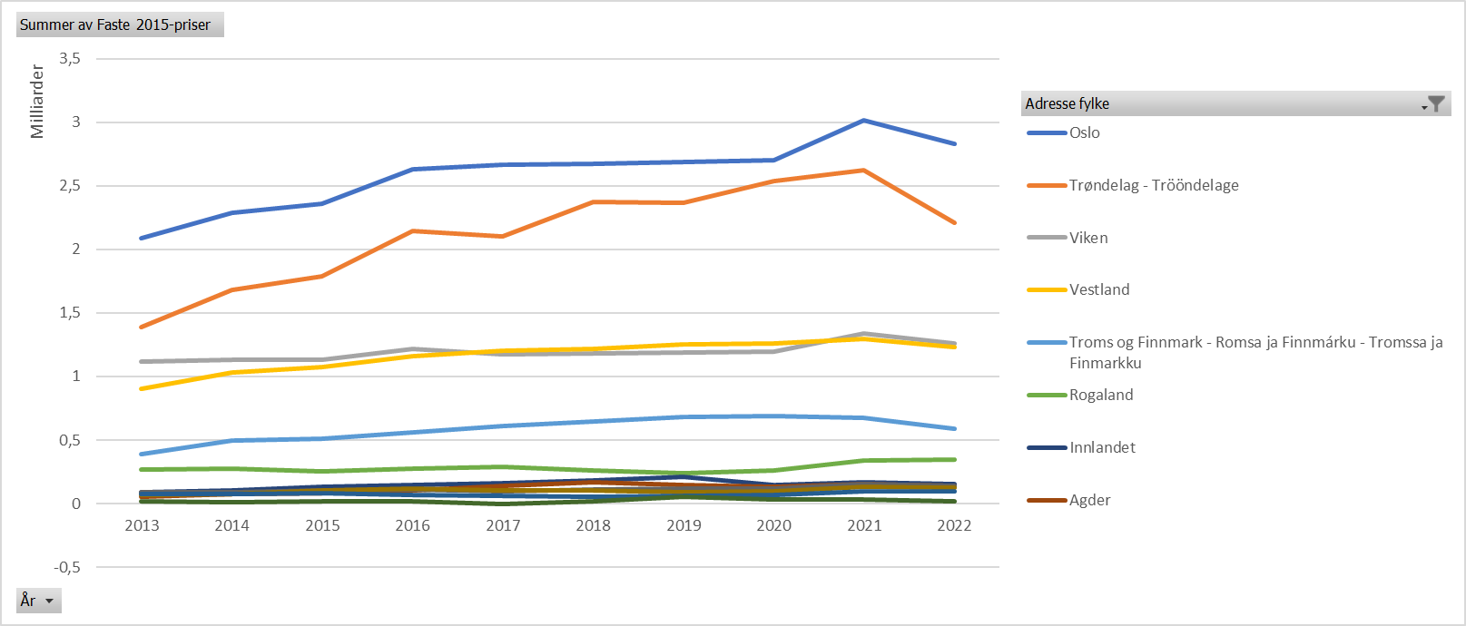
Figur 4.3e Forskningsrådets tildelinger etter fylke (inkludert Svalbard) og år. Faste 2015-priser. |  |  |  |  |  |  |  |  |  |  | Innhold
År | Oslo | Trøndelag | Viken | Vestland | Troms og Finnmark | Rogaland | Innlandet | Agder | Vestfold og Telemark | Møre og Romsdal | Nordland | Svalbard
2013 | 2086767757.7 | 1389313094.2 | 1118717013.6 | 903897375.81 | 392649317.17 | 267104437.6 | 88840128.715 | 55162816.425 | 86404705.1 | 68694049.302 | 72519246.032 | 18098751.806
2014 | 2287419120.9 | 1679670278.6 | 1134304189.5 | 1034290258.6 | 494455202.61 | 273451350.69 | 106830820.9 | 73525499.205 | 92324288.836 | 73426051.036 | 77514533.322 | 13275138.016
2015 | 2362605344.3 | 1788334613.9 | 1128793905 | 1074254538.1 | 511608358.81 | 250691405.13 | 133557852.78 | 82344302 | 106026567.5 | 104034052 | 84745002.03 | 18169092.64
2016 | 2630897441.6 | 2147846460.2 | 1214695691.1 | 1161686501.7 | 561061219.96 | 278206985.27 | 149622826.81 | 103717452.05 | 110500819.63 | 117456857.14 | 71802708.571 | 17209382.573
2017 | 2667460450.5 | 2102068104.9 | 1176734899.3 | 1201297460.2 | 609941211.97 | 290365456.52 | 161716494.72 | 142445950.62 | 99667495.665 | 104033246.98 | 64256049.377 | -1575526.8106
2018 | 2674482873 | 2371719109 | 1182314887.7 | 1217005303.5 | 645669459.96 | 261349482.01 | 181142504.43 | 168953705.99 | 108128167 | 100666371.58 | 55356783.582 | 21010367.287
2019 | 2683778408.8 | 2366116496.4 | 1187674301.2 | 1253224681.8 | 682166699.3 | 238920111.35 | 211211737.46 | 146931029.63 | 116911961.19 | 92649856.851 | 64330298.195 | 55876004.401
2020 | 2699542567.3 | 2538513054.9 | 1195623492.2 | 1258173760.9 | 686079498.66 | 259676543.18 | 143727439.12 | 131916110.62 | 120113786.8 | 99377014.273 | 68021945.584 | 32216459.474
2021 | 3015895162.1 | 2625239673.9 | 1340133757.4 | 1296152189.6 | 671945734.86 | 335913570.69 | 168690570.9 | 152954600.69 | 154019184.23 | 134532696.66 | 95432104.542 | 29390904.096
2022 | 2828325426.7 | 2212105930.5 | 1258182840.2 | 1230579650.2 | 592456868.49 | 348431925.57 | 150429377.75 | 142580122.46 | 140486686.91 | 127570622.08 | 100195025.83 | 21230234.633

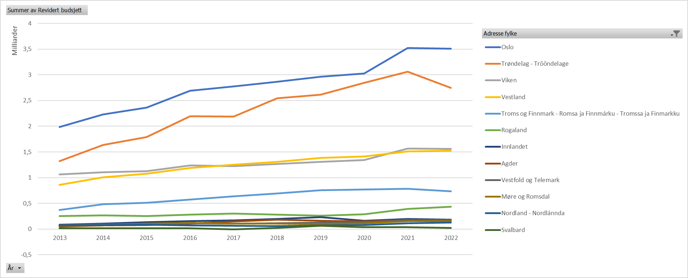
Figur 4.3e Forskningsrådets tildelinger etter fylke (inkludert Svalbard) og år. Løpende priser.
År | Oslo | Trøndelag | Viken | Vestland | Troms og Finnmark | Rogaland | Innlandet | Agder | Vestfold og Telemark | Møre og Romsdal | Nordland | Svalbard
2013 | 1982347598 | 1319792998 | 1062737325 | 858667087 | 373001465 | 253738749 | 84394641 | 52402514 | 82081084 | 65256655 | 68890442 | 17193105
2014 | 2227282493.5 | 1635511468.9 | 1104483144.6 | 1007098596.5 | 481455893.49 | 266262269.42 | 104022220.93 | 71592501.66 | 89897068 | 71495668 | 75476663.41 | 12926132.44
2015 | 2362605344.3 | 1788334613.9 | 1128793905 | 1074254538.1 | 511608358.81 | 250691405.13 | 133557852.78 | 82344302 | 106026567.5 | 104034052 | 84745002.03 | 18169092.64
2016 | 2688777185.3 | 2195099082.3 | 1241418996.3 | 1187243604.7 | 573404566.8 | 284327538.95 | 152914529 | 105999236 | 112931837.66 | 120040908 | 73382368.16 | 17587988.99
2017 | 2777941327.4 | 2189131561.6 | 1225472905.3 | 1251052798.4 | 635203757.09 | 302391813 | 168414468.5 | 148345777 | 103795524 | 108342096 | 66917406.43 | -1640781.98
2018 | 2868812242.7 | 2544049500.2 | 1268222525.9 | 1305433566 | 692584151.58 | 280339276.5 | 194304416.62 | 181229973.5 | 115984818 | 107980844.5 | 59379037.37 | 22536991.92
2019 | 2962267909.9 | 2611642952.8 | 1310916526.7 | 1383268919.2 | 752953565.74 | 263712300.75 | 233128692.75 | 162177724 | 129043646 | 102263919 | 71005705 | 61674128.62
2020 | 3026187218 | 2845673134.6 | 1340293934.7 | 1410412786 | 769095118 | 291097404.9 | 161118459.25 | 147877960 | 134647555 | 111401633 | 76252601 | 36114651.07
2021 | 3519549654.2 | 3063654699.4 | 1563936094.9 | 1512609605.2 | 784160672.58 | 392011137 | 196861896.24 | 178498019 | 179740388 | 156999657 | 111369266 | 34299185.08
2022 | 3509951854.6 | 2745223459.7 | 1561404904.7 | 1527149345.9 | 735238973.8 | 432404019.63 | 186682857.79 | 176941931.97 | 174343978.46 | 158315142 | 124342027.05 | 26346721.18

F 4.4a
Figur 1 Bidrag til å løse store samfunnsutfordringer |  |  |  |  |  | Innhold
«Har prosjektet bidratt til kunnskapsutvikling og/eller teknologiutvikling for … (flere svar er mulig).»
 |  | Fireårsundersøkelsen (avsluttet i 2017) | Fireårsundersøkelsen (avsluttet i 2018) | Ettårsundersøkelsen (avsluttet i 2021) | Ettårsundersøkelsen (avsluttet i 2022)
 | Reduserte utgifter i offentlig sektor | 6% | 9% | 7% | 7%
 | Mer miljøvennlige og/eller effektive transportsystemer | 17% | 12% | 16% | 10%
 | Bedre offentlige tjenester | 4% | 3% | 7% | 11%
 | Tilpasning til klimaendringer | 23% | 12% | 15% | 17%
 | Bedre helse / livskvalitet | 24% | 19% | 20% | 22%
 | Økt sikkerhet / forebygging av ulykker | 21% | 16% | 27% | 22%
 | Mer miljøvennlige og/eller effektive energisystemer | 26% | 22% | 26% | 22%
 | Reduksjon i utslipp av klimagasser | 25% | 29% | 37% | 33%
 | Sikrere eller mer bærekraftig forvaltning av ressurser og økosystemer | 19% | 32% | 27% | 36%
 | Mer effektiv bruk eller gjenbruk av ressurser | 54% | 49% | 56% | 51%
 | Note: Respondentene kan krysse av for flere bidrag. Summen av andelene kan derfor overstige 100 pst.
 | Kilde: Samfunnsøkonomisk analyse og Møreforsking

F 4.5a,b,c,e
 |  |  |  |  |  |  |  |  |  |  |  |  | Alle mottakere | Innhold
 | IN |  | NFR |  | SKF |  | Siva |  | EU |  | RFF
 | Antall foretak | Andel | Antall foretak | Andel | Antall foretak | Andel | Antall foretak | Andel | Antall foretak | Andel | Antall foretak | Andel
Antall ansatte
Ukjent | 332 | 29.0 % | 62 | 5.8 % | 478 | 9.2 % | 803 | 22.7 % | 12 | 3.5 % | 26 | 10.3 %
0-4 ansatte | 412 | 36.0 % | 281 | 26.2 % | 1536 | 29.4 % | 1435 | 40.6 % | 74 | 21.4 % | 104 | 41.3 %
5-9 ansatte | 136 | 11.9 % | 144 | 13.4 % | 740 | 14.2 % | 486 | 13.7 % | 44 | 12.7 % | 27 | 10.7 %
10-19 ansatte | 114 | 10.0 % | 158 | 14.7 % | 769 | 14.7 % | 404 | 11.4 % | 51 | 14.7 % | 34 | 13.5 %
20-49 ansatte | 88 | 7.7 % | 164 | 15.3 % | 789 | 15.1 % | 267 | 7.6 % | 56 | 16.2 % | 29 | 11.5 %
50-149 ansatte | 35 | 3.1 % | 110 | 10.3 % | 544 | 10.4 % | 119 | 3.4 % | 57 | 16.5 % | 20 | 7.9 %
150+ ansatte | 26 | 2.3 % | 154 | 14.4 % | 362 | 6.9 % | 22 | 0.6 % | 52 | 15.0 % | 12 | 4.8 %
 | 1143 | 1 | 1073 | 1 | 5218 | 1 | 3536 | 1 | 346 | 1 | 252 | 1

Alder | IN |  | NFR |  | SKF |  | Siva |  | EU |  | RFF
Ukjent | 37 | 3.2 % |  | 0.0 % | 24 | 0.5 % | 64 | 1.8 % |  | 0.0 % | 2 | 0.8 %
0-2 år | 536 | 46.9 % | 108 | 10.1 % | 720 | 13.8 % | 1048 | 29.6 % | 7 | 2.0 % | 56 | 22.2 %
3-5 år | 171 | 15.0 % | 189 | 17.6 % | 1039 | 19.9 % | 736 | 20.8 % | 51 | 14.7 % | 51 | 20.2 %
6-9 år | 113 | 9.9 % | 200 | 18.6 % | 972 | 18.6 % | 567 | 16.0 % | 74 | 21.4 % | 51 | 20.2 %
10-14 år | 84 | 7.3 % | 141 | 13.1 % | 625 | 12.0 % | 309 | 8.7 % | 49 | 14.2 % | 22 | 8.7 %
15+ år | 202 | 17.7 % | 434 | 40.4 % | 1838 | 35.2 % | 812 | 23.0 % | 165 | 47.7 % | 70 | 27.8 %
 | 1143 | 1 | 1072 | 1 | 5218 | 1 | 3536 | 1 | 346 | 1 | 252 | 1

Fylke | IN |  | NFR |  | SKF |  | Siva |  | EU |  | RFF
Oslo | 111 | 9.7 % | 280 | 26.1 % | 1475 | 28.3 % | 209 | 5.9 % | 92 | 26.6 % | 34 | 13.5 %
Viken | 123 | 10.8 % | 155 | 14.4 % | 855 | 16.4 % | 342 | 9.7 % | 64 | 18.5 % | 35 | 13.9 %
Innlandet | 83 | 7.3 % | 40 | 3.7 % | 166 | 3.2 % | 372 | 10.5 % | 9 | 2.6 % | 21 | 8.3 %
Vestfold og Telemark | 105 | 9.2 % | 66 | 6.2 % | 340 | 6.5 % | 205 | 5.8 % | 22 | 6.4 % | 14 | 5.6 %
Agder | 102 | 8.9 % | 54 | 5.0 % | 246 | 4.7 % | 165 | 4.7 % | 15 | 4.3 % | 12 | 4.8 %
Rogaland | 87 | 7.6 % | 126 | 11.7 % | 640 | 12.3 % | 314 | 8.9 % | 40 | 11.6 % | 22 | 8.7 %
Møre og Romsdal | 118 | 10.3 % | 98 | 9.1 % | 568 | 10.9 % | 497 | 14.1 % | 41 | 11.8 % | 19 | 7.5 %
Vestlandet | 69 | 6.0 % | 55 | 5.1 % | 249 | 4.8 % | 263 | 7.4 % | 7 | 2.0 % | 36 | 14.3 %
Trøndelag | 167 | 14.6 % | 129 | 12.0 % | 437 | 8.4 % | 480 | 13.6 % | 32 | 9.2 % | 18 | 7.1 %
Nordland | 67 | 5.9 % | 40 | 3.7 % | 147 | 2.8 % | 231 | 6.5 % | 14 | 4.0 % | 21 | 8.3 %
Troms og Finnmark | 111 | 9.7 % | 30 | 2.8 % | 94 | 1.8 % | 449 | 12.7 % | 10 | 2.9 % | 20 | 7.9 %
Ukjent |  | 0.0 % |  | 0.0 % | 1 | 0.0 % | 9 | 0.3 % |  | 0.0 % |  | 0.0 %
 | 1143 | 1 | 1073 | 1 | 5218 | 1 | 3536 | 1 | 346 | 1 | 252 | 1

Næringsgruppe | IN |  | NFR |  | SKF |  | Siva |  | EU |  | RFF
Jordbruk og landbruksbasert næringsmiddelindustri | 126 | 11.0 % | 38 | 3.5 % | 160 | 3.1 % | 142 | 4.0 % | 10 | 2.9 % | 15 | 6.0 % |  |  | Jordbruk og landbruksbasert næringsmiddelindustri | G01:Jordbruk og landbruksbasert næringsmiddelindustri
Skog og treindustri | 21 | 1.8 % | 6 | 0.6 % | 37 | 0.7 % | 66 | 1.9 % | 3 | 0.9 % | 5 | 2.0 % |  |  | Skog og treindustri | G02:Skog og treindustri
Fiskeri, havbruk og fiskeribasert næringsmiddelindustri | 39 | 3.4 % | 54 | 5.0 % | 204 | 3.9 % | 121 | 3.4 % | 16 | 4.6 % | 31 | 12.3 % |  |  | Fiskeri, havbruk og fiskeribasert næringsmiddelindustri | G03:Fiskeri, havbruk og fiskeribasert næringsmiddelindustri
Petroleum, inkl, forsyning, boring og rørtransport | 2 | 0.2 % | 12 | 1.1 % | 16 | 0.3 % | 4 | 0.1 % | 7 | 2.0 % | 2 | 0.8 % |  |  | Petroleum, inkl, forsyning, boring og rørtransport | G04:Petroleum, inkl. forsyning, boring og rørtransport
Petroleumsrettet leverandørindustri | 7 | 0.6 % | 18 | 1.7 % | 73 | 1.4 % | 10 | 0.3 % | 3 | 0.9 % | 1 | 0.4 % |  |  | Petroleumsrettet leverandørindustri | G05:Petroleumsrettet leverandørindustri
Prosessindustri | 29 | 2.5 % | 61 | 5.7 % | 136 | 2.6 % | 47 | 1.3 % | 23 | 6.6 % | 13 | 5.2 % |  |  | Prosessindustri | G06:Prosessindustri
Maskin og teknologiindustri | 41 | 3.6 % | 71 | 6.6 % | 300 | 5.7 % | 110 | 3.1 % | 34 | 9.8 % | 14 | 5.6 % |  |  | Maskin og teknologiindustri | G07:Maskin og teknologiindustri
Biotek og helseindustri | 10 | 0.9 % | 58 | 5.4 % | 98 | 1.9 % | 36 | 1.0 % | 13 | 3.8 % | 13 | 5.2 % |  |  | Biotek og helseindustri | G08:Biotek og helseindustri
Annen vareproduserende industri og bergverk | 46 | 4.0 % | 24 | 2.2 % | 184 | 3.5 % | 158 | 4.5 % | 6 | 1.7 % | 8 | 3.2 % |  |  | Annen vareproduserende industri og bergverk | G09:Annen vareproduserende industri og bergverk
Energiproduksjon og distribusjon | 14 | 1.2 % | 16 | 1.5 % | 58 | 1.1 % | 21 | 0.6 % | 13 | 3.8 % | 2 | 0.8 % |  |  | Energiproduksjon og distribusjon | G10:Energiproduksjon og distribusjon
Vann og avfallshåndtering | 11 | 1.0 % | 10 | 0.9 % | 39 | 0.7 % | 25 | 0.7 % | 7 | 2.0 % | 3 | 1.2 % |  |  | Vann og avfallshåndtering | G11:Vann og avfallshåndtering
Bygg, anlegg og eiendomsforvaltning | 57 | 5.0 % | 19 | 1.8 % | 211 | 4.0 % | 343 | 9.7 % | 12 | 3.5 % | 7 | 2.8 % |  |  | Bygg, anlegg og eiendomsforvaltning | G12:Bygg, anlegg og eiendomsforvaltning
Detaljhandel, inkl. tilhørende engros | 43 | 3.8 % | 26 | 2.4 % | 276 | 5.3 % | 263 | 7.4 % | 6 | 1.7 % | 7 | 2.8 % |  |  | Detaljhandel, inkl. tilhørende engros | G13:Detaljhandel, inkl. tilhørende engros og bilhandel
Transport og logistikk, ekskl. persontransport | 29 | 2.5 % | 29 | 2.7 % | 230 | 4.4 % | 134 | 3.8 % | 17 | 4.9 % | 10 | 4.0 % |  |  | Transport og logistikk, ekskl. persontransport | G14:Transport og logistikk, ekskl. persontransport
Reiseliv | 70 | 6.1 % | 12 | 1.1 % | 55 | 1.1 % | 309 | 8.7 % | 4 | 1.2 % | 2 | 0.8 % |  |  | Reiseliv | G15:Reiseliv
Kultur og underholdning | 34 | 3.0 % | 12 | 1.1 % | 74 | 1.4 % | 215 | 6.1 % | 0 | 0.0 % | 1 | 0.4 % |  |  | Kultur og underholdning | G16:Kultur og underholdning
Telekommunikasjon og IT | 219 | 19.2 % | 173 | 16.1 % | 1495 | 28.7 % | 476 | 13.5 % | 48 | 13.9 % | 22 | 8.7 % |  |  | Telekommunikasjon og IT | G17:Telekommunikasjon og IT
Finansiering og forsikring | 2 | 0.2 % | 11 | 1.0 % | 82 | 1.6 % | 10 | 0.3 % | 1 | 0.3 % | 1 | 0.4 % |  |  | Finansiering og forsikring | G18:Finansiering og forsikring
Faglig vitenskapelig tjenesteyting | 263 | 23.0 % | 372 | 34.7 % | 1175 | 22.5 % | 670 | 18.9 % | 110 | 31.8 % | 77 | 30.6 % |  |  | Faglig vitenskapelig tjenesteyting | G19:Faglig vitenskapelig tjenesteyting
Annen forretningsmessig tjenesteyting | 26 | 2.3 % | 17 | 1.6 % | 121 | 2.3 % | 79 | 2.2 % | 5 | 1.4 % | 6 | 2.4 % |  |  | Annen forretningsmessig tjenesteyting | G20:Annen forretningsmessig tjenesteyting
Administrasjon, utdanning og medlemsorganisasjoner | 31 | 2.7 % | 12 | 1.1 % | 62 | 1.2 % | 68 | 1.9 % | 4 | 1.2 % | 3 | 1.2 % |  |  | Administrasjon, utdanning og medlemsorganisasjoner | G21:Administrasjon, utdanning og medlemsorganisasjoner
Helse og omsorgstjenester | 8 | 0.7 % | 13 | 1.2 % | 74 | 1.4 % | 57 | 1.6 % | 2 | 0.6 % | 3 | 1.2 % |  |  | Helse og omsorgstjenester | G22:Helse og omsorgstjenester
Annen personrettet tjenesteyting | 5 | 0.4 % | 3 | 0.3 % | 39 | 0.7 % | 64 | 1.8 % | 2 | 0.6 % | 6 | 2.4 % |  |  | Annen personrettet tjenesteyting | G23:Annen personrettet tjenesteyting
Uopgitt | 10 | 0.9 % | 6 | 0.6 % | 19 | 0.4 % | 108 | 3.1 % |  | 0.0 % |  | 0.0 % |  |  | Uopgitt | G99:Uoppgitt
I alt | 1143 | 1 | 1073 | 1 | 5218 | 1 | 3536 | 1 | 346 | 1 | 252 | 1

F 4.6a
Figur 4.6a | EU-midler til Norge i innstilte prosjekter fordelt per sektor i Horisont Europa

Horisont Europa, eCorda per desember 2022
Kilde: Norges forskningsråd basert på EU-kommisjonen

EU-midler
UoH-sektor | 121.8 | 25%
Instituttsektor | 171.3 | 35%
Næringsliv | 103.0 | 21%
Helseforetak | 12.3 | 3%
Offentlig sektor | 13.0 | 3%
Forskningsrådet | 23.8 | 5%
Øvrige | 42.1 | 9%
Totalt | 487.3 | 100%
Ukjent | 0.2

Innhold

F 4.6b
Figur 4.6b | Norske deltagelser i innstilte prosjekter fordelt per sektor i Horisont Europa

Horisont Europa, eCorda per desember 2022
Kilde: Norges forskningsråd basert på EU-kommisjonen

Antall deltagelser
UoH-sektor | 238 | 30%
Instituttsektor | 261 | 33%
Næringsliv | 182 | 23%
Helseforetak | 21 | 3%
Offentlig sektor | 45 | 6%
Forskningsrådet | 16 | 2%
Øvrige | 27 | 3%
Totalt | 790 | 100%

Innhold

F 4.6c
Figur 4.6c | HORISONT: Antall deltakelser i innstilte prosjekter per søyle og FoU-sektor

 | UoH | Institutter | Næringsliv | Helseforetakene | Offentlig sektor | Forskningsrådet | Øvrige
Fremdragende forskning | 102 | 33 | 20 | 6 | 5 |  | 8
Globale utfordringer og konkurransedyktig næringsliv | 114 | 219 | 156 | 14 | 38 | 12 | 16
Innovativt Europa | 6 | 3 | 5 |  | 1 | 1 | 1
Bredere deltakelse og styrking av Det europeiske forskningsområdet | 16 | 6 | 1 | 1 | 1 | 3 | 2

Program forkortelse | UoH | Institutter | Næringsliv | Helseforetakene | Offentlig sektor | Forskningsrådet | Øvrige
Fremdragende forskning | 102 | 33 | 20 | 6 | 5 |  | 8
Globale utfordringer og konkurransedyktig næringsliv | 114 | 219 | 156 | 14 | 38 | 12 | 16
Innovativt Europa | 6 | 3 | 5 |  | 1 | 1 | 1
Bredere deltakelse og styrking av Det europeiske forskningsområdet | 16 | 6 | 1 | 1 | 1 | 3 | 2

kilde: data i eCorda per desember 2022

Innhold

F 4.6d
Figur 4.6d | HORISONT: EU-midler i innstilte prosjekter per søknadstype og FoU-sektor

 | RIA | IA | CSA | MSCA | ERC | COFUND | EIC
UoH-sektor | 40.3 | 18.3 | 9.3 | 14.3 | 35.2 | 0.7 | 3.7
Instituttsektor | 78.7 | 70.7 | 8.1 |  | 4.7 | 7.2 | 2.8
Næringsliv | 36.1 | 61.3 | 3.0 | 1.0 |  |  | 1.5
Helseforetak | 11.3 |  | 0.4 | 0.6 |  | 0.1
Offentlig sektor | 1.0 | 8.4 | 1.7 |  |  | 0.7
Norges forskningsråd |  |  | 0.6 |  |  | 23.2
Øvrige | 2.5 | 2.7 | 1.1 |  |  | 35.7
 | RIA | IA | CSA | MSCA | ERC | COFUND | EIC | Totalt:
UoH-sektor | 40.3 | 18.3 | 9.3 | 14.3 | 35.2 | 0.7 | 3.7 | 121.8
Instituttsektor | 78.7 | 70.7 | 8.1 |  | 4.7 | 7.2 | 2.8 | 172.4
Næringsliv | 36.1 | 61.3 | 3.0 | 1.0 |  |  | 1.5 | 103.0
Helseforetak | 11.3 |  | 0.4 | 0.6 |  | 0.1 |  | 12.3
Offentlig sektor | 1.0 | 8.4 | 1.7 |  |  | 0.7 |  | 11.9
Norges forskningsråd |  |  | 0.6 |  |  | 23.2 |  | 23.8
Øvrige | 2.5 | 2.7 | 1.1 |  |  | 35.7 |  | 42.1
ukjent | 0.2 |  |  |  |  |  |  | 0.2
Totalt | 170.1 | 161.5 | 24.3 | 16.0 | 39.9 | 67.6 | 8.0 | 487.5

data i eCorda per desember 2022

Innhold

F 4.6e
Figur 4.6e | HORISONT: Retur per norske organisasjon i signerte kontrakter - topp 15

PRIO | 5.3
NIBIO | 5.7
RUTER AS | 6.0
Clara Venture Labs AS | 6.8
NMBU | 6.9
NILU | 7.6
UIT | 8.0
OUS | 10.3
NORCE | 12.0
UIB | 12.4
Forskningsrådet | 23.8
CEPI | 35.0
NTNU | 36.8
UIO | 43.1
SINTEF Konsern | 52.6
 | 272.4

Innhold

per desember 2022
Ekskl. 1.trinnssøknader ved totrinnsprosesser og ugyldige søknader.

Organisasjonsnavn | Mill. euro | FoU sektor
SINTEF Konsern | 52.61 | Instituttsektor
UNIVERSITETET I OSLO | 43.07 | UoH-sektor
NORGES TEKNISK-NATURVITENSKAPELIGE UNIVERSITET NTNU | 36.80 | UoH-sektor
COALITION FOR EPIDEMIC PREPAREDNESS INNOVATIONS | 35.00 | Øvrige
NORGES FORSKNINGSRÅD | 23.75 | Norges forskningsråd
UNIVERSITETET I BERGEN | 12.41 | UoH-sektor
NORCE NORWEGIAN RESEARCH CENTRE AS | 12.04 | Instituttsektor
OSLO UNIVERSITETSSYKEHUS HF | 10.29 | Helseforetak
UNIVERSITETET I TROMSØ - NORGES ARKTISKE UNIVERSITET | 8.05 | UoH-sektor
NILU - STIFTELSEN NORSK INSTITUTT FOR LUFTFORSKNING | 7.60 | Instituttsektor
NORGES MILJØ- OG BIOVITENSKAPELIGE UNIVERSITET (NMBU) | 6.86 | UoH-sektor
CLARA VENTURE LABS AS | 6.79 | Næringsliv
RUTER AS | 6.02 | Næringsliv
NIBIO - NORSK INSTITUTT FOR BIOØKONOMI | 5.74 | Instituttsektor
INSTITUTT FOR FREDSFORSKNING | 5.31 | Instituttsektor
NORSK INSTITUTT FOR VANNFORSKNING | 5.10 | Instituttsektor
METEOROLOGISK INSTITUTT | 4.51 | Instituttsektor
STIFTELSEN NORSK INSTITUTT FOR NATURFORSKNING NINA | 4.33 | Instituttsektor
FOLKEHELSEINSTITUTTET | 3.94 | Instituttsektor
UNIVERSITETET I STAVANGER | 2.99 | UoH-sektor
TELENOR ASA | 2.88 | Næringsliv
HØGSKULEN PÅ VESTLANDET | 2.85 | UoH-sektor
UNIVERSITETET I AGDER | 2.67 | UoH-sektor
HYDRO HAVRAND AS | 2.56 | Næringsliv
SMART INNOVATION NORWAY AS | 2.38 | Instituttsektor
OSLOMET - STORBYUNIVERSITETET | 2.28 | UoH-sektor
INSTITUTT FOR ENERGITEKNIKK | 2.10 | Instituttsektor
STIFTELSEN NORSK INSTITUTT FOR KULTURMINNEFORSKNING | 2.07 | Instituttsektor
STIFTELSEN NANSEN SENTER FOR MILJØ OG FJERNMÅLING | 2.05 | Instituttsektor
ITS NORWAY | 1.99 | Øvrige
STATENS ARBEIDSMILJØINSTITUTT | 1.95 | Instituttsektor
WÄRTSILÄ NORWAY AS | 1.71 | Næringsliv
VIANODE AS | 1.65 | Næringsliv
HAVFORSKNINGSINSTITUTTET | 1.64 | Instituttsektor
TRANSPORTØKONOMISK INSTITUTT Stiftelsen Norsk senter for samferdselsforskning | 1.62 | Instituttsektor
JOTNE EPM TECHNOLOGY AS | 1.60 | Næringsliv
VIKING HYDROGEN AS | 1.56 | Næringsliv
NORWEGIAN CRYSTALS ASA | 1.50 | Næringsliv
STIFTELSEN HANDELSHØYSKOLEN BI | 1.50 | UoH-sektor
STIFTELSEN NORGES GEOTEKNISKE INSTITUTT | 1.49 | Instituttsektor
CHIP NANOIMAGING AS | 1.47 | Næringsliv
SIMULA RESEARCH LABORATORY AS | 1.43 | Instituttsektor
MØREFORSKING AS | 1.41 | Instituttsektor
NORDLANDSFORSKNING AS | 1.36 | Instituttsektor
AKVAPLAN-NIVA AS | 1.35 | Instituttsektor
CELSA ARMERINGSSTÅL AS | 1.32 | Næringsliv
HALLIBURTON AS | 1.31 | Næringsliv
STATENS VEGVESEN | 1.31 | Offentlig sektor
GE HEALTHCARE AS | 1.27 | Næringsliv
DIAKONHJEMMET SYKEHUS AS | 1.24 | Helseforetak
DNV AS | 1.21 | Næringsliv
STATENS KARTVERK | 1.18 | Offentlig sektor
REELWELL AS | 1.13 | Næringsliv
VIKEN FYLKESKOMMUNE | 1.12 | Offentlig sektor
CICERO SENTER FOR KLIMAFORSKNING | 1.10 | Instituttsektor
UNIVERSITETET I SØRØST-NORGE | 1.05 | UoH-sektor
STAVANGER KOMMUNE | 1.04 | Offentlig sektor
NORSUN AS | 1.04 | Næringsliv
ELKEM ASA | 1.01 | Næringsliv
NANOPOW AS | 0.99 | Næringsliv
SEID AS | 0.94 | Næringsliv
NORSK REGNESENTRAL | 0.94 | Instituttsektor
NORD UNIVERSITET | 0.93 | UoH-sektor
KONGSBERG MARITIME AS | 0.92 | Næringsliv
CERAMIC POWDER TECHNOLOGY AS | 0.89 | Næringsliv
MAGIC - MAKING GRADE THE IRRESISTIBLE CHOICE | 0.84 | Øvrige
MENON ECONOMICS AS | 0.84 | Næringsliv
DNV IMATIS AS | 0.81 | Næringsliv
STELLA POLARIS AS | 0.75 | Næringsliv
STIFTELSEN NORSAR | 0.75 | Instituttsektor
TOTALCTRL AS | 0.73 | Næringsliv
SAYFR AS | 0.70 | Næringsliv
FREDRIKSTAD KOMMUNE | 0.70 | Offentlig sektor
NORDISK ENERGIFORSKNING | 0.70 | Øvrige
GRIN AS | 0.69 | Næringsliv
BKK AS | 0.67 | Næringsliv
NOFIMA AS | 0.63 | Instituttsektor
ULSTEIN GROUP ASA | 0.62 | Næringsliv
GLENCORE NIKKELVERK AS | 0.61 | Næringsliv
INTEGRATED DETECTOR ELECTRONICS AS | 0.59 | Næringsliv
KONGSBERG SEATEX AS | 0.58 | Næringsliv
NORSK POLARINSTITUTT | 0.58 | Instituttsektor
NORSK ELEKTRO OPTIKK AS | 0.57 | Næringsliv
CATENDA AS | 0.57 | Næringsliv
ECO STOR AS | 0.55 | Næringsliv
ALGINOR ASA | 0.52 | Næringsliv
VETERINÆRINSTITUTTET | 0.52 | Instituttsektor
Q-FREE NORGE AS | 0.51 | Næringsliv
SUNLIT SEA AS | 0.50 | Næringsliv
SIGMA2 AS | 0.49 | Offentlig sektor
STIFTELSEN RURALIS INSTITUTT FOR RURAL- OG REGIONALFORSKNING | 0.48 | Instituttsektor
NORDIC EDGE AS | 0.47 | Næringsliv
SMARTPANEL AS | 0.44 | Næringsliv
TELLU AS | 0.42 | Næringsliv
KYSTVERKET VEST | 0.41 | Offentlig sektor
VELDE INDUSTRI AS | 0.40 | Næringsliv
BIO-ME AS | 0.39 | Næringsliv
NORWAY HEALTH TECH | 0.39 | Øvrige
TERP AS | 0.39 | Næringsliv
SAMFUNNS- OG NÆRINGSLIVSFORSKNING AS | 0.39 | Instituttsektor
FLOWFOOD AS | 0.39 | Næringsliv
CIRCA GROUP AS | 0.39 | Næringsliv
NORGES GEOLOGISKE UNDERSØKELSE | 0.38 | Instituttsektor
CURRENT ECO AS | 0.38 | Næringsliv
INNOVASJON NORGE | 0.38 | Offentlig sektor
MILJØDIREKTORATET | 0.37 | Offentlig sektor
GASSNOVA SF | 0.35 | Offentlig sektor
SIMULA METROPOLITAN CENTER FOR DIGITAL ENGINEERING AS | 0.35 | Instituttsektor
HØYSKOLEN KRISTIANIA - ERNST G MORTENSENS STIFTELSE | 0.35 | UoH-sektor
...

